Лист1
Профиль | Тип профиля | Длина пластины, мм | Ширина захвата по внешним краям, мм | Толщина пластины, мм | Артикул ТБМ | Наименование | Фото ТБМ | материал
VEKA | Topline | 180 | 43 | 1.4 | ANK00016/1 | Elementis Пластина анк. Rehau,MontBlant, PLASTMO,Veka TOPLine (не пов.) 180 мм (Ширина захвата по внешним краям, 42мм) | 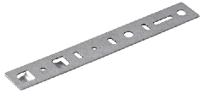 | м
VEKA | Topline | 165 | 41.6 | 1.4 | ANK0012.12 | Elementis Пластина анкерн. для проф. Veka TOP 165 мм (Ширина захвата по внешним краям, 40 мм) |  | м
VEKA |  | 150 | 30 | 1.5 | ANK0006/8 | Elementis Пластина анкерн. для проф. Veka, KBE, SALAMANDER, Funke, Thyssen, СОК (ОТФ) толщ. 1.5 мм., длина 150 мм (Ширина захвата по внешним краям, 30 мм) | 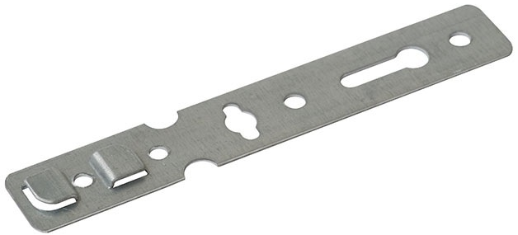 | м
VEKA |  | 180 | 30 | 1.5 | ANK0006/18 | Elementis Пластина длина 180 мм. анкерн. толщ. 1,5 мм. для проф.Veka,KBE,SALAMANDER,Funke,Thyssen, (Ширина захвата по внешним краям, 30 мм) |  | м
VEKA |  | 150 | 32 | 1.2 | ANK1006 | Пластина анкерная Elementis для профиля Veka, KBE, SALAMANDER, Funke, Thyssen, СОК (ОТФ)толщина 1.2 мм., длина 150 мм (Ширина захвата по внешним краям, 32 мм) |  | м
VEKA |  | 170 | 32 | 1.2 | ANK1006/3 | Пластина анкерная Elementis для профиля Veka, KBE, SALAMANDER, Funke, Thyssen, СОК (ОТФ)толщина 1.2 мм., длина 170 мм (Ширина захвата по внешним краям, 32 мм) |  | м
VEKA |  | 170 | 32 | 1.5 | ANK1006/1 | Пластина анкерная Elementis для профиля Veka, KBE, SALAMANDER, Funke, Thyssen, СОК (ОТФ)толщина 1.5 мм., длина 170 мм (Ширина захвата по внешним краям, 32 мм) |  | м
VEKA | SOFTLINE | 150 | 30 | 1.4 | ANK0006.12 | Elementis Пластина анкерн. для проф.Veka,Soft,Gealan,Funke 150мм (Ширина захвата по внешним краям, 30 мм) |  | м
VEKA | SOFTLINE | 255 | 30.2 | 1.4 | ANK0050.12 | Elementis Пластина анкерн.д/проф.Veka Soft,Gealan,Funke3000L=255мм (Ширина захвата по внешним краям, 30мм) |  | м
VEKA |  | 190 | 32 | 1.2 | ANK1006/5 | Пластина анкерная Elementis длина 190 мм толщина 1,2 мм. для профиляVeka,KBE,SALAMANDER,Funke,Thyssen, (Ширина захвата по внешним краям, 32 мм) |  | м
VEKA |  | 190 | 40 | 1.4 | ANK0016.12 | Elementis Пластина анк. для Rehau,Montblanc, Veka (не пов.)190 мм (Ширина захвата по внешним краям, 40 мм) |  | м
VEKA |  | 250 | 32 | 1.2 | ANK1006/9 | Пластина анкерная Elementis длина 250 мм толщина 1,2 мм. для профиляVeka,KBE,SALAMANDER,Funke,Thyssen, (Ширина захвата по внешним краям, 32 мм) |  | м
VEKA |  | 250 | 32 | 1.5 | ANK1006/7 | Пластина анкерная Elementis длина 250 мм толщина 1,5 мм. для профиляVeka,KBE,SALAMANDER,Funke,Thyssen, (Ширина захвата по внешним краям, 32 мм) |  | м
VEKA | SOFTLINE | 350 | 30.2 | 1.4 | ANK0211.12 | Elementis Пластина анкерн. для проф.Veka,Soft,Gealan,Funke 3000, 350мм |  | м
VEKA | 141.132 | 152 | 29 | 1.2 | ANK5042.12 | Elementis Пластина анкерн. поворотная для Veka 141.132, 152 мм, толщ. 1,2мм (толщина захвата 1,5 мм) |  | м
VEKA |  | 150 | 28 |  | NOG2027 | MAXBAR Пластина анкерн. (поворотная) для проф. Veka KBE 150 мм (Ширина захвата по внешним краям, 28мм) |  | м
KBE |  | 150 | 30 | 1.5 | ANK0006/8 | Elementis Пластина анкерн. для проф. Veka, KBE, SALAMANDER, Funke, Thyssen, СОК (ОТФ) толщ. 1.5 мм., длина 150 мм (Ширина захвата по внешним краям, 30 мм) |  | м
KBE |  | 150 | 32 | 1.2 | ANK1006 | Пластина анкерная Elementis для профиля Veka, KBE, SALAMANDER, Funke, Thyssen, СОК (ОТФ)толщина 1.2 мм., длина 150 мм (Ширина захвата по внешним краям, 32 мм) |  | м
KBE |  | 170 | 32 | 1.2 | ANK1006/3 | Пластина анкерная Elementis для профиля Veka, KBE, SALAMANDER, Funke, Thyssen, СОК (ОТФ)толщина 1.2 мм., длина 170 мм (Ширина захвата по внешним краям, 32 мм) |  | м
KBE |  | 170 | 32 | 1.5 | ANK1006/1 | Пластина анкерная Elementis для профиля Veka, KBE, SALAMANDER, Funke, Thyssen, СОК (ОТФ)толщина 1.5 мм., длина 170 мм (Ширина захвата по внешним краям, 32 мм) |  | м
KBE |  | 180 | 30 | 1.5 | ANK0006/18 | Elementis Пластина длина 180 мм. анкерн. толщ. 1,5 мм. для проф.Veka,KBE,SALAMANDER,Funke,Thyssen, (Ширина захвата по внешним краям, 30 мм) |  | м
KBE |  | 190 | 32 | 1.2 | ANK1006/5 | Пластина анкерная Elementis длина 190 мм толщина 1,2 мм. для профиляVeka,KBE,SALAMANDER,Funke,Thyssen, (Ширина захвата по внешним краям, 32 мм) |  | м
KBE |  | 250 | 32 | 1.2 | ANK1006/9 | Пластина анкерная Elementis длина 250 мм толщина 1,2 мм. для профиляVeka,KBE,SALAMANDER,Funke,Thyssen, (Ширина захвата по внешним краям, 32 мм) |  | м
KBE |  | 250 | 32 | 1.5 | ANK1006/7 | Пластина анкерная Elementis длина 250 мм толщина 1,5 мм. для профиляVeka,KBE,SALAMANDER,Funke,Thyssen, (Ширина захвата по внешним краям, 32 мм) |  | м
KBE |  | 152 | 31 | 1.2 | ANK5013.12 | Elementis Пластина анкерн. для проф. KBE-58 152 мм, толщ. 1,2мм (Ширина захвата по внешним краям, 31 мм) |  | м
KBE |  | 152 | 31 | 1.4 | ANK5010.12 | Elementis Пластина анкерн. для проф. KBE-58 152 мм, толщ. 1,4мм (Ширина захвата по внешним краям, 31 мм) |  | м
KBE |  | 152 | 31 | 1.5 | ANK5007.12 | Elementis Пластина анкерн. для проф. KBE-58 152 мм, толщ. 1,5мм (Ширина захвата по внешним краям, 31 мм) |  | м
KBE |  | 152 | 31 | 1.9 | ANK5019.12 | Elementis Пластина анкерн. для проф. KBE-58 152 мм, толщ. 1,9мм (Ширина захвата по внешним краям, 31 мм) |  | м
KBE |  | 190 | 31 | 1.4 | ANK0007/1 | Elementis Пластина анкерн.190 мм для проф. KBE, LG (Ширина захвата по внешним краям, 30мм) | 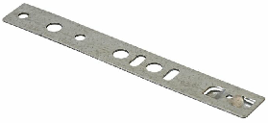 | м
KBE |  | 192 | 31 | 1.2 | ANK5014.12 | Elementis Пластина анкерн. для проф. KBE-58 192 мм, толщ. 1,2мм (Ширина захвата по внешним краям, 31 мм) |  | м
KBE |  | 192 | 31 | 1.4 | ANK5011.12 | Elementis Пластина анкерн. для проф. KBE-58 192 мм, толщ. 1,4мм (Ширина захвата по внешним краям, 31 мм) |  | м
KBE |  | 192 | 31 | 1.5 | ANK5008.12 | Elementis Пластина анкерн. для проф. KBE-58 192 мм, толщ. 1,5мм (Ширина захвата по внешним краям, 31 мм) |  | м
KBE |  | 192 | 31 | 1.9 | ANK5020.12 | Elementis Пластина анкерн. для проф. KBE-58 192 мм, толщ. 1,9мм (Ширина захвата по внешним краям, 31 мм) |  | м
KBE |  | 150 | 30 | 1.4 | ANK0007.12 | Elementis Пластина анкерн. для проф. KBE, LG L=150mm (Ширина захвата по внешним краям, 30 мм) |  | м
KBE |  | 150 | 30 | 1.4 | ANK0007.12/2 | Elementis Пластина анкерн. для проф. KBE, LG L=150mm (тол. 2мм. Ширина захвата по внешним краям, 30 мм) |  | м
KBE | KBE 58 | 150 |  | 1.2 | ANK5066.12 | Пластина анкерная для профиля KBE-58 150 мм, толщина 1,2 мм |  | м
KBE | KBE 58 | 150 |  | 1.4 | ANK5067.12 | Пластина анкерная для профиля KBE-58 150 мм, толщина 1,4 мм |  | м
KBE | KBE 58 | 192 |  | 1.2 | ANK5058.12 | Пластина анкерная для профиля KBE-58 192 мм, толщина 1,2мм |  | м
KBE | KBE 58 | 192 |  | 1.4 | ANK5059.12 | Пластина анкерная для профиля KBE-58 192 мм, толщина 1,4мм |  | м
KBE | KBE 58 | 250 |  | 1.4 | ANK5068.12 | Пластина анкерная для профиля KBE-58 250 мм, толщина 1,4 мм |  | м
KBE | KBE 70 | 192 |  | 1.2 | ANK5060.12 | Пластина анкерная для профиля KBE-70 192 мм, толщина 1,2мм |  | м
KBE | KBE 70 | 192 |  | 1.4 | ANK5061.12 | Пластина анкерная для профиля KBE-70 192 мм, толщина 1,4мм |  | м
KBE | KBE 70 | 250 |  | 1.4 | ANK5074.12 | Пластина анкерная для профиля KBE-70 250 мм, толщина 1,4мм |  | м
KBE | AD 70 | 152 | 43 | 1.2 | ANK5016.12 | Elementis Пластина анкерн. для проф. KBE-70 152 мм, толщ. 1,2мм (Ширина захвата по внешним краям, 43 мм) | 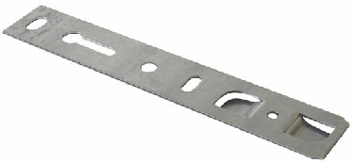 | м
KBE | AD 70 | 152 | 43 | 1.4 | ANK5004.12 | Elementis Пластина анкерн. для проф. KBE-70 152 мм, толщ. 1,4мм (Ширина захвата по внешним краям, 43 мм) |  | м
KBE | AD 70 | 152 | 43 | 1.5 | ANK5001.12 | Elementis Пластина анкерн. для проф. KBE-70 152 мм, толщ. 1,5мм (Ширина захвата по внешним краям, 43 мм) | 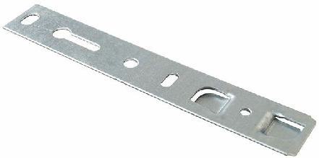 | м
KBE | AD 70 | 152 | 43 | 1.9 | ANK5023.12 | Elementis Пластина анкерн. для проф. KBE-70 152 мм, толщ. 1,9мм (Ширина захвата по внешним краям, 43 мм) |  | м
KBE | AD 70 | 192 | 43 | 1.2 | ANK5017.12 | Elementis Пластина анкерн. для проф. KBE-70 192 мм, толщ. 1,2мм (Ширина захвата по внешним краям, 43 мм) |  | м
KBE | AD 70 | 192 | 43 | 1.4 | ANK5005.12 | Elementis Пластина анкерн. для проф. KBE-70 192 мм, толщ. 1,4мм (Ширина захвата по внешним краям, 43 мм) | 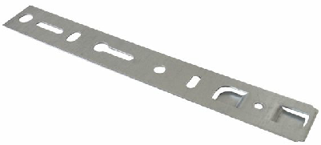 | м
KBE | AD 70 | 192 | 43 | 1.5 | ANK5002.12 | Elementis Пластина анкерн. для проф. KBE-70 192 мм, толщ. 1,5мм (Ширина захвата по внешним краям, 43 мм) |  | м
KBE | AD 70 | 192 | 43 | 1.9 | ANK5024.12 | Elementis Пластина анкерн. для проф. KBE-70 192 мм, толщ. 1,9мм (Ширина захвата по внешним краям, 43 мм) |  | м
KBE | AD 70 | 252 | 43 | 1.2 | ANK5018.12 | Elementis Пластина анкерн. для проф. KBE-70 252 мм, толщ. 1,2мм (Ширина захвата по внешним краям, 43 мм) |  | м
KBE | AD 70 | 250 | 44 | 1.2 | ANK1006/10 | Пластина анкерная Elementis для профиля KBE-70, длина 250 мм, толщина 1,2 мм (Ширина захвата по внешним краям, 44 мм) |  | м
KBE | AD 70 | 250 | 44 | 1.5 | ANK1006/8 | Пластина анкерная Elementis для профиля KBE-70, длина 250 мм, толщина 1,5 мм (Ширина захвата по внешним краям, 44 мм) |  | м
KBE | AD 70 | 252 | 43 | 1.4 | ANK5006.12 | Elementis Пластина анкерн. для проф. KBE-70 252 мм, толщ. 1,4мм (Ширина захвата по внешним краям, 43 мм) |  | м
KBE | AD 70 | 252 | 43 | 1.5 | ANK5003.12 | Elementis Пластина анкерн. для проф. KBE-70 252 мм, толщ. 1,5мм (Ширина захвата по внешним краям, 43 мм) | 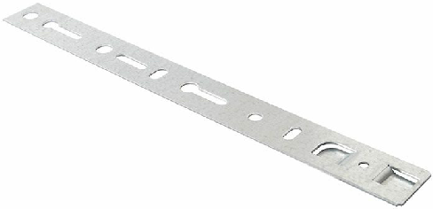 | м
KBE | AD 70 | 190 | 44 | 1.2 | ANK1006/6 | Пластина анкерная Elementis для профиля KBE-70, длина 190 мм, толщина 1,2 мм (Ширина захвата по внешним краям, 44 мм) |  | м
KBE | AD 70 | 190 | 44 | 1.5 | ANK1006/18 | Пластина анкерная Elementis для профиля KBE-70, длина 190 мм, толщина 1,5 мм (Ширина захвата по внешним краям, 44 мм) |  | м
KBE | AD 70 | 190 | 43.9 | 1.4 | ANK0009/1 | Elementis Пластина анкерн. для проф KBE AD 70 190 мм (Ширина захвата по внешним краям, 43мм) |  | м
KBE | AD 70 | 165 | 43.9 | 1.4 | ANK0009.12 | Elementis Пластина анкерн. для проф KBE AD 70 165 мм (Ширина захвата по внешним краям, 45 мм) | 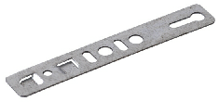 | м
KBE | AD 70 | 170 | 44 | 1.2 | ANK1006/4 | Пластина анкерная Elementis для профиля KBE 1.2 мм., длина 170 мм (Ширина захвата по внешним краям, 44 мм) |  | м
KBE | AD 70 | 170 | 44 | 1.5 | ANK1006/2 | Пластина анкерная Elementis для профиля KBE 1.5 мм., длина 170 мм (Ширина захвата по внешним краям, 44 мм) |  | м
KBE | AD 70 | 255 | 43.9 | 1.4 | ANK0049.12 | Elementis Пластина анкерн. для проф KBE AD 70 L=255 мм |  | м
KBE |  | 255 | 31 | 1.4 | ANK0048.12 | Elementis Пластина анкерн. для проф. KBE, LG L=255 мм (Ширина захвата по внешним краям, 30 мм) |  | м
KBE |  | 252 | 31 | 1.2 | ANK5015.12 | Elementis Пластина анкерн. для проф. KBE-58 252 мм, толщ. 1,2мм (Ширина захвата по внешним краям, 31 мм) |  | м
KBE |  | 252 | 31 | 1.4 | ANK5012.12 | Elementis Пластина анкерн. для проф. KBE-58 252 мм, толщ. 1,4мм (Ширина захвата по внешним краям, 31 мм) |  | м
KBE |  | 252 | 31 | 1.5 | ANK5009.12 | Elementis Пластина анкерн. для проф. KBE-58 252 мм, толщ. 1,5мм (Ширина захвата по внешним краям, 31 мм) | 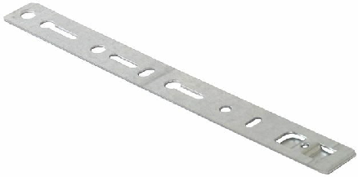 | м
KBE |  | 150 | 28 |  | NOG2027 | MAXBAR Пластина анкерн. (поворотная) для проф. Veka KBE 150 мм (Ширина захвата по внешним краям, 28мм) |  | м
KBE70 | 70 | 165 | 43 | 1.5 | ANK5044.12 | Пластина анкерная Elementis для KBE 70, 165 мм, толщина 1,5мм (ширина захвата по внешним краям 43 мм) |  | м
KBE70 | 70 | 165 | 43 | 1.2 | ANK5054.12 | Пластина анкерная Elementis для KBE 70, 165 мм, толщина 1,2мм (ширина захвата по внешним краям 43 мм) |  | м
KBE70 | 70 | 165 | 43 | 1.9 | ANK5055.12 | Пластина анкерная Elementis для KBE 70, 165 мм, толщина 1,9мм (ширина захвата по внешним краям 43 мм) |  | м
Rehau |  | 165 |  | 1.2 | ANK5064.12 | Пластина анкерная для профиля REHAU 165 мм, толщина 1,2мм
Rehau |  | 165 |  | 1.4 | ANK5065.12 | Пластина анкерная для профиля REHAU 165 мм, толщина 1,4мм
Rehau |  | 192 |  | 1.2 | ANK5062.12 | Пластина анкерная для профиля REHAU 192 мм, толщина 1,2мм
Rehau |  | 192 |  | 1.4 | ANK5063.12 | Пластина анкерная для профиля REHAU 192 мм, толщина 1,4мм
Rehau |  | 150 | 38.5 | 1.2 | ANK1017/8 | Пластина анкерная Elementis (поворотная) для профиля REHAU,Ditex,TROCAL 150 мм (Ширина захвата по внешним краям 38.5мм, толщина 1,2 мм) |  | м
Rehau |  | 152 | 41 | 1.2 | ANK5031.12 | Elementis Пластина анкерн. для проф. REHAU 152 мм, толщ. 1,2мм (Ширина захвата по внешним краям, 41 мм) | 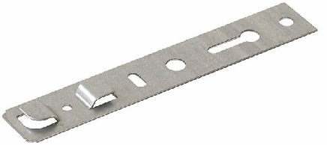 | м
Rehau |  | 152 | 41 | 1.4 | ANK5028.12 | Elementis Пластина анкерн. для проф. REHAU 152 мм, толщ. 1,4мм (Ширина захвата по внешним краям, 41 мм) | 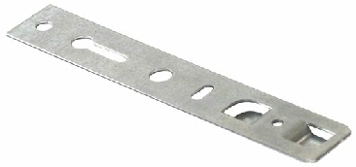 | м
Rehau |  | 152 | 41 | 1.5 | ANK5025.12 | Elementis Пластина анкерн. для проф. REHAU 152 мм, толщ. 1,5мм (Ширина захвата по внешним краям, 41 мм) | 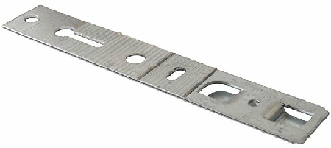 | м
Rehau |  | 152 | 41 | 1.9 | ANK5021.12 | Elementis Пластина анкерн. для проф. REHAU 152 мм, толщ. 1,9мм (Ширина захвата по внешним краям, 41 мм) |  | м
Rehau |  | 180 | 43 | 1.4 | ANK00016/1 | Elementis Пластина анк. Rehau,MontBlant, Deceuninck Bautec Neo, PLASTMO,Veka TOPLine (не пов.) 180 мм (Ширина захвата по внешним краям, 42мм) |  | м
Rehau |  | 165 | 40 | 1.4 | ANK0005.12 | Elementis Пластина анкерн. для проф. REHAU 165 мм (Ширина захвата по внешним краям, 40мм) |  | м
Rehau |  | 190 | 40 | 1.4 | ANK0016.12 | Elementis Пластина анк. для Rehau,Montblanc, Veka (не пов.)190 мм (Ширина захвата по внешним краям, 40 мм) |  | м
Rehau |  | 190 | 40 | 1.2 | ANK1017/4 | Пластина анкерная Elementis для профиля REHAU, Ditex, TROCAL 190 мм (Ширина захвата по внешним краям 40мм, толщина 1,2 мм) |  | м
Rehau |  | 190 | 40 | 1.5 | ANK1017/3 | Пластина анкерная Elementis для профиля REHAU, Ditex, TROCAL 190 мм (Ширина захвата по внешним краям 40мм, толщина 1,5 мм) |  | м
Rehau |  | 192 | 41 | 1.2 | ANK5032.12 | Elementis Пластина анкерн. для проф. REHAU 192 мм, толщ. 1,2мм (Ширина захвата по внешним краям, 41 мм) |  | м
Rehau |  | 192 | 41 | 1.4 | ANK5029.12 | Elementis Пластина анкерн. для проф. REHAU 192 мм, толщ. 1,4мм (Ширина захвата по внешним краям, 41 мм) |  | м
Rehau |  | 192 | 41 | 1.5 | ANK5026.12 | Elementis Пластина анкерн. для проф. REHAU 192 мм, толщ. 1,5мм (Ширина захвата по внешним краям, 41 мм) |  | м
Rehau |  | 192 | 41 | 1.9 | ANK5022.12 | Elementis Пластина анкерн. для проф. REHAU 192 мм, толщ. 1,9мм (Ширина захвата по внешним краям, 41 мм) |  | м
Rehau |  | 300 | 40 | 1.4 | ANK0017/1 | Elementis Пластина анк. (поворотная) 300мм, д/проф REHAU |  | м
Rehau |  | 152 |  | 1.2 | ANK5043.12 | Elementis Пластина анкерн. поворотная для REHAU, 152 мм, толщ. 1,2мм (толщина захвата 1,5 мм) | 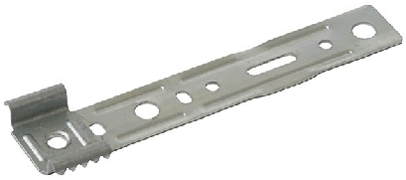 | м
Rehau |  | 150 | 42.5 |  | ANK0017/8 | Elementis Пластина анк. (поворотная) д/проф REHAU,Ditex,TROCAL 150 мм (Ширина захвата по внешним краям, 42.5 мм, толщ. 1,5 мм)
Rehau |  | 255 | 40 | 1.4 | ANK0059.12 | Elementis Пластина анкерн. для проф REHAU, TROCAL, WELTPLAST L=255 мм (Ширина захвата по внешним краям, 40 мм) |  | м
Rehau |  | 250 |  |  | ANK0059.12/1 | ELEMENTIS Пластина анкерная Rehau 250 мм | 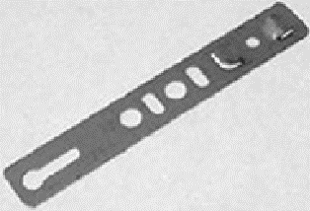 | м
Rehau |  | 250 | 40 | 1.2 | ANK1059.12/1 | Пластина анкерная ELEMENTIS для профиля Rehau, 250 мм, толщина 1,2 мм |  | м
Rehau |  | 250 | 40 | 1.2 | ANK1017/2 | Пластина анкерная Elementis (поворотная) для профиля REHAU,Ditex,TROCAL 250 мм (Ширина захвата по внешним краям 40мм, толщина 1,2 мм) |  | м
Rehau |  | 250 | 40 | 1.5 | ANK1017/1 | Пластина анкерная Elementis (поворотная) для профиля REHAU,Ditex,TROCAL 250 мм (Ширина захвата по внешним краям 40мм, толщина 1,5 мм) |  | м
Rehau |  | 252 | 41 | 1.2 | ANK5033.12 | Elementis Пластина анкерн. для проф. REHAU 252 мм, толщ. 1,2мм (Ширина захвата по внешним краям, 41 мм) |  | м
Rehau |  | 252 | 41 | 1.4 | ANK5030.12 | Elementis Пластина анкерн. для проф. REHAU 252 мм, толщ. 1,4мм (Ширина захвата по внешним краям, 41 мм) |  | м
Rehau |  | 252 | 41 | 1.5 | ANK5027.12 | Elementis Пластина анкерн. для проф. REHAU 252 мм, толщ. 1,5мм (Ширина захвата по внешним краям, 41 мм) |  | м
Rehau |  | 150 | 40 | 1.4 | ANK0210.12 | Elementis Пластина анкерн. для проф. REHAU поворотная, 150мм |  | м
Rehau |  | 165 | 41 | 1.4 | ANK5045.12 | Пластина анкерная Elementis для REHAU, 165 мм,толщина 1,4мм (ширина захвата по внешним краям 41 мм) |  | м
Rehau |  | 165 | 41 | 1.2 | ANK5056.12 | Пластина анкерная Elementis для REHAU, 165 мм,толщина 1,2мм (ширина захвата по внешним краям 41 мм) |  | м
Rehau |  | 165 | 41 | 1.9 | ANK5057.12 | Пластина анкерная Elementis для REHAU, 165 мм,толщина 1,9мм (ширина захвата по внешним краям 41 мм) |  | м
Rehau |  | 250 | 40 | 1.2 | ANK5078.12 | Пластина анкерная для профиля REHAU 250 мм, толщина 1,2 мм (ширина захвата 40 мм.) |  | м
Rehau |  | 190 | 40 | 1.4 | ANK0060.12 | Пластина анкерная Elementis для проф. Rehau (поворотная) 190 мм., толщина 1,4 мм., ширина захвата 40 мм. |  | м
DECEUNINCK |  | 180 | 45 | 1.4 | ANK0111/1 | Elementis Пластина анкерн. для проф. DECEUNINCK, 180мм толщина 2мм | 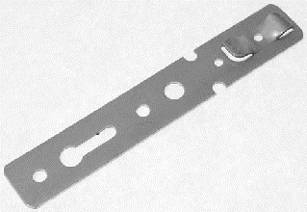 | м
Monblanc |  | 180 | 43 | 1.4 | ANK00016/1 | Elementis Пластина анк. Rehau,MontBlant, PLASTMO,Veka TOPLine (не пов.) 180 мм (Ширина захвата по внешним краям, 42мм) |  | м
Monblanc |  | 190 | 40 | 1.4 | ANK0016.12 | Elementis Пластина анк. для Rehau,Montblanc, Veka (не пов.)190 мм (Ширина захвата по внешним краям, 40 мм) |  | м
PROPLEX |  | 150 | 22 | 1.4 | ANK0013.12 | Пластина анкерная Elementis PROPLEX OPTIMA 150 мм (Ширина захвата по внешним краям, 22мм) |  | м
PROPLEX |  | 150 | 30 |  | ANK0015/8 | Elementis Пластина анк. GEALAN, SALAMANDER, Funke, Thyssen, Proplex 150 мм (Ширина захвата по внешним краям, 30мм, толщ. 1,5 мм) |  | м
PROPLEX |  | 150 | 32.3 | 1.4 | ANK0015.12 | Elementis Пластина анк. Funke Thyssen Proplex 150 мм (Ширина захвата по внешним краям, 30мм) |  | м
PROPLEX |  | 255 | 32.3 | 1.4 | ANK0047.12 | Elementis Пластина анкерн. для про Proplex, Thyssen L=255 мм |  | м
PLASTMO |  | 180 | 43 | 1.4 | ANK00016/1 | Elementis Пластина анк. Rehau,MontBlant, PLASTMO,Veka TOPLine (не пов.) 180 мм (Ширина захвата по внешним краям, 42мм) |  | м
LG |  | 190 | 31 | 1.4 | ANK0007/1 | Elementis Пластина анкерн.190 мм для проф. KBE, LG (Ширина захвата по внешним краям, 30мм) |  | м
LG |  | 150 | 30 | 1.4 | ANK0007.12 | Elementis Пластина анкерн. для проф. KBE, LG L=150mm (Ширина захвата по внешним краям, 30 мм) |  | м
LG |  | 255 | 31 | 1.4 | ANK0048.12 | Elementis Пластина анкерн. для проф. KBE, LG L=255 мм (Ширина захвата по внешним краям, 30 мм) |  | м
Plafen |  | 255 | 36 | 1.4 | ANK0061.12 | Elementis Пластина анк. для Schuco серия 60, Dimex, Plafen 255 мм (Ширина захвата по внешним краям, 36 мм) |  | м
Gutmann |  | 165 | 15 | 1.4 | 801100 | Elementis Пластина анкерн. для проф. Gutmann алюм. 165мм |  | м
GEALAN/IVAPER |  | 150 | 30 | 1.4 | ANK0006.12 | Elementis Пластина анкерн. для проф.Veka,Soft,Gealan,Funke 150мм (Ширина захвата по внешним краям, 30 мм) |  | м
GEALAN/IVAPER |  | 150 | 30 |  | ANK0015/8 | Elementis Пластина анк. GEALAN, SALAMANDER, Funke, Thyssen, Proplex 150 мм (Ширина захвата по внешним краям, 30мм, толщ. 1,5 мм) |  | м
GEALAN/IVAPER |  | 150 | 32 | 1.2 | ANK1015/8 | Пластина анкерная Elementis GEALAN, SALAMANDER, Funke, Thyssen, Proplex 150 мм (Ширина захвата по внешним краям 32мм, толщина 1,2 мм) |  | м
GEALAN/IVAPER |  | 255 | 30.2 | 1.4 | ANK0050.12 | Elementis Пластина анкерн.д/проф.Veka Soft,Gealan,Funke3000L=255мм (Ширина захвата по внешним краям, 30мм) |  | м
GEALAN/IVAPER |  |  |  |  | ANK0053 | MAXBAR 512609 Пластина анкерн. для проф. Gealan 2000/3000 |  | м
GEALAN/IVAPER |  | 350 | 30.2 | 1.4 | ANK0211.12 | Elementis Пластина анкерн. для проф.Veka,Soft,Gealan,Funke 3000, 350мм |  | м
ARTEC |  | 165 | 36 | 1.4 | ANK0010.12 | Elementis Пластина анкерн. для проф. Artec 165 мм |  | м
ARTEC |  | 160 |  | 1.2 | ANK1016/1 | Пластина анкерная Elementis для профиля Артек 160 мм (толщина 1,2 мм) |  | м
ARTEC |  | 160 |  | 1.5 | ANK1016 | Пластина анкерная Elementis для профиля Артек 160 мм (толщина 1,5 мм) |  | м
ARTEC |  | 240 |  | 1.2 | ANK1016/3 | Пластина анкерная Elementis для профиля Артек 240 мм (толщина 1,2 мм) |  | м
ARTEC |  | 240 |  | 1.5 | ANK1016/2 | Пластина анкерная Elementis для профиля Артек 240 мм (толщина 1,5 мм) |  | м
SALAMANDER |  | 150 | 30 | 1.5 | ANK0006/8 | Elementis Пластина анкерн. для проф. Veka, KBE, SALAMANDER, Funke, Thyssen, СОК (ОТФ) толщ. 1.5 мм., длина 150 мм (Ширина захвата по внешним краям, 30 мм) |  | м
SALAMANDER |  | 150 | 32 | 1.2 | ANK1006 | Пластина анкерная Elementis для профиля Veka, KBE, SALAMANDER, Funke, Thyssen, СОК (ОТФ)толщина 1.2 мм., длина 150 мм (Ширина захвата по внешним краям, 32 мм) |  | м
SALAMANDER |  | 170 | 32 | 1.2 | ANK1006/3 | Пластина анкерная Elementis для профиля Veka, KBE, SALAMANDER, Funke, Thyssen, СОК (ОТФ)толщина 1.2 мм., длина 170 мм (Ширина захвата по внешним краям, 32 мм) |  | м
SALAMANDER |  | 170 | 32 | 1.5 | ANK1006/1 | Пластина анкерная Elementis для профиля Veka, KBE, SALAMANDER, Funke, Thyssen, СОК (ОТФ)толщина 1.5 мм., длина 170 мм (Ширина захвата по внешним краям, 32 мм) |  | м
SALAMANDER |  | 180 | 30 | 1.5 | ANK0006/18 | Elementis Пластина длина 180 мм. анкерн. толщ. 1,5 мм. для проф.Veka,KBE,SALAMANDER,Funke,Thyssen, (Ширина захвата по внешним краям, 30 мм) |  | м
SALAMANDER |  | 190 | 32 | 1.2 | ANK1006/5 | Пластина анкерная Elementis длина 190 мм толщина 1,2 мм. для профиляVeka,KBE,SALAMANDER,Funke,Thyssen, (Ширина захвата по внешним краям, 32 мм) |  | м
SALAMANDER |  | 250 | 32 | 1.2 | ANK1006/9 | Пластина анкерная Elementis длина 250 мм толщина 1,2 мм. для профиляVeka,KBE,SALAMANDER,Funke,Thyssen, (Ширина захвата по внешним краям, 32 мм) |  | м
SALAMANDER |  | 250 | 32 | 1.5 | ANK1006/7 | Пластина анкерная Elementis длина 250 мм толщина 1,5 мм. для профиляVeka,KBE,SALAMANDER,Funke,Thyssen, (Ширина захвата по внешним краям, 32 мм) |  | м
SALAMANDER |  | 150 | 30 |  | ANK0015/8 | Elementis Пластина анк. GEALAN, SALAMANDER, Funke, Thyssen, Proplex 150 мм (Ширина захвата по внешним краям, 30мм, толщ. 1,5 мм) |  | м
TROCAL |  | 150 | 42.5 | 1.5 | ANK0017/8 | Elementis Пластина анк. (поворотная) д/проф REHAU,Ditex,TROCAL 150 мм (Ширина захвата по внешним краям, 42.5 мм, толщ. 1,5 мм)
TROCAL |  | 150 | 38.5 | 1.2 | ANK1017/8 | Пластина анкерная Elementis (поворотная) для профиля REHAU,Ditex,TROCAL 150 мм (Ширина захвата по внешним краям 38.5мм, толщина 1,2 мм) |  | м
TROCAL |  | 190 | 40 | 1.2 | ANK1017/4 | Пластина анкерная Elementis для профиля REHAU, Ditex, TROCAL 190 мм (Ширина захвата по внешним краям 40мм, толщина 1,2 мм) |  | м
TROCAL |  | 190 | 40 | 1.5 | ANK1017/3 | Пластина анкерная Elementis для профиля REHAU, Ditex, TROCAL 190 мм (Ширина захвата по внешним краям 40мм, толщина 1,5 мм) |  | м
TROCAL |  | 250 | 40 | 1.2 | ANK1017/2 | Пластина анкерная Elementis (поворотная) для профиля REHAU,Ditex,TROCAL 250 мм (Ширина захвата по внешним краям 40мм, толщина 1,2 мм) |  | м
TROCAL |  | 250 | 40 | 1.5 | ANK1017/1 | Пластина анкерная Elementis (поворотная) для профиля REHAU,Ditex,TROCAL 250 мм (Ширина захвата по внешним краям 40мм, толщина 1,5 мм) |  | м
TROCAL |  | 255 | 40 | 1.4 | ANK0059.12 | Elementis Пластина анкерн. для проф REHAU, TROCAL, WELTPLAST L=255 мм (Ширина захвата по внешним краям, 40 мм) |  | м
WINTECH | Termotech | 190 |  | 1.2 | ANK1015/1 | Пластина анкерная Elementis для профиля Wintech Termotech, 190 мм (толщина 1,2 мм) |  | м
WINTECH | Termotech | 190 |  | 1.5 | ANK1015 | Пластина анкерная Elementis для профиля Wintech Termotech, 190 мм (толщина 1,5 мм) |  | м
WELTPLAST |  | 255 | 40 | 1.4 | ANK0059.12 | Elementis Пластина анкерн. для проф REHAU, TROCAL, WELTPLAST L=255 мм (Ширина захвата по внешним краям, 40 мм) |  | м
FUNKE |  | 150 | 30 | 1.5 | ANK0006/8 | Elementis Пластина анкерн. для проф. Veka, KBE, SALAMANDER, Funke, Thyssen, СОК (ОТФ) толщ. 1.5 мм., длина 150 мм (Ширина захвата по внешним краям, 30 мм) |  | м
...
 | Тип профиля | Длина пластины, мм | Ширина захвата по внешним краям, мм | Толщина пластины, мм | Артикул ТБМ | Наименование | Фото ТБМ | материал
 |  | 150 | 30 |  | ANK0015/8 | Elementis Пластина анк. GEALAN, SALAMANDER, Funke, Thyssen, Proplex 150 мм (Ширина захвата по внешним краям, 30мм, толщ. 1,5 мм) |  | м
 |  | 150 | 32 | 1.2 | ANK1006 | Пластина анкерная Elementis для профиля Veka, KBE, SALAMANDER, Funke, Thyssen, СОК (ОТФ)толщина 1.2 мм., длина 150 мм (Ширина захвата по внешним краям, 32 мм) |  | м
 |  | 170 | 32 | 1.2 | ANK1006/3 | Пластина анкерная Elementis для профиля Veka, KBE, SALAMANDER, Funke, Thyssen, СОК (ОТФ)толщина 1.2 мм., длина 170 мм (Ширина захвата по внешним краям, 32 мм) |  | м
 |  | 170 | 32 | 1.5 | ANK1006/1 | Пластина анкерная Elementis для профиля Veka, KBE, SALAMANDER, Funke, Thyssen, СОК (ОТФ)толщина 1.5 мм., длина 170 мм (Ширина захвата по внешним краям, 32 мм) |  | м
 |  | 190 | 32 | 1.2 | ANK1006/5 | Пластина анкерная Elementis длина 190 мм толщина 1,2 мм. для профиляVeka,KBE,SALAMANDER,Funke,Thyssen, (Ширина захвата по внешним краям, 32 мм) |  | м
 |  | 250 | 32 | 1.2 | ANK1006/9 | Пластина анкерная Elementis длина 250 мм толщина 1,2 мм. для профиляVeka,KBE,SALAMANDER,Funke,Thyssen, (Ширина захвата по внешним краям, 32 мм) |  | м
 |  | 250 | 32 | 1.5 | ANK1006/7 | Пластина анкерная Elementis длина 250 мм толщина 1,5 мм. для профиляVeka,KBE,SALAMANDER,Funke,Thyssen, (Ширина захвата по внешним краям, 32 мм) |  | м
 |  | 150 | 32.3 | 1.4 | ANK0015.12 | Elementis Пластина анк. Funke Thyssen Proplex 150 мм (Ширина захвата по внешним краям, 30мм) |  | м
 |  | 255 | 32.3 | 1.4 | ANK0047.12 | Elementis Пластина анкерн. для про Proplex, Thyssen L=255 мм |  | м
 |  | 180 | 30 | 1.5 | ANK0006/18 | Elementis Пластина длина 180 мм. анкерн. толщ. 1,5 мм. для проф.Veka,KBE,SALAMANDER,Funke,Thyssen, (Ширина захвата по внешним краям, 30 мм) |  | м
 |  | 165 | 32 | 1.4 | ANK0057.12 | Elementis Пластина анкерн. для проф. Becker 165 мм (Ширина захвата по внешним краям, 32мм) | 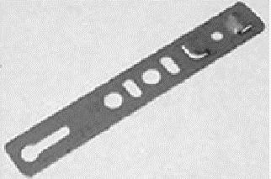 | м
 |  | 190 | 32 | 1.4 | ANK0058.12 | Elementis Пластина анкерн. для проф. Becker 190 мм (Ширина захвата по внешним краям, 32мм) | 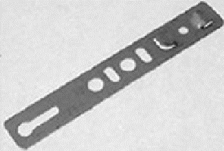 | м
 |  | 255 | 32 | 1.4 | ANK0058.12/1 | Elementis Пластина анкерн. для проф. Becker 255 мм (Ширина захвата по внешним краям, 32мм) |  | м
 |  | 255 | 36 | 1.4 | ANK0061.12 | Elementis Пластина анк. для Schuco серия 60, Dimex, Plafen 255 мм (Ширина захвата по внешним краям, 36 мм) |  | м
 | 60 | 255 | 36 | 1.4 | ANK0061.12 | Elementis Пластина анк. для Schuco серия 60, Dimex, Plafen 255 мм (Ширина захвата по внешним краям, 36 мм) |  | м
 |  | 190 |  | 1.1 | ANK5038.12 | Elementis Пластина анкерн. для деревянных окон, 190 мм, толщ. 1,1мм |  | м
 |  | 190 |  | 1.2 | ANK5039.12 | Elementis Пластина анкерн. для деревянных окон, 190 мм, толщ. 1,2мм |  | м
 |  | 190 |  | 1.4 | ANK5040.12 | Elementis Пластина анкерн. для деревянных окон, 190 мм, толщ. 1,4мм |  | м
 |  | 190 |  | 1.5 | ANK5041.12 | Elementis Пластина анкерн. для деревянных окон, 190 мм, толщ. 1,5мм |  | м
 |  | 165 |  | 1.1 | ANK5034.12 | Elementis Пластина анкерн. для деревянных окон, 165 мм, толщ. 1,1мм |  | м
 |  | 165 |  | 1.2 | ANK5035.12 | Elementis Пластина анкерн. для деревянных окон, 165 мм, толщ. 1,1мм |  | м
 |  | 165 |  | 1.4 | ANK5036.12 | Elementis Пластина анкерн. для деревянных окон, 165 мм, толщ. 1,4мм |  | м
...

